상품제안서
영국R. 글라스쿡 원형 大, 小 5조 | 상품코드: S39637

 |  |  |  |  |  |  | 02-713-8555 | www.synergygift.co.kr
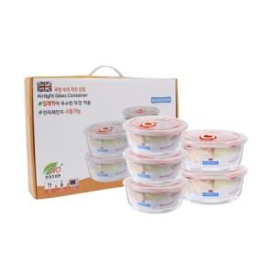

【상세/제작정보】

【인쇄/포장옵션】 | 스티커 / 종이케이스

【공급단가】 | 수량 | 50~ | 100~ | 500~ | 1,000~ | 3,000~
*VAT별도 | 단가 | 12,950원 | 12,750원 | 11,830원 | 11,620원 | 11,320원

【상품 URL】 | https://www.synergygift.co.kr:443/src/goods_detail.php?gdno=39637

